상품제안서
부직포가방 핑크 | 상품코드: S41462

 |  |  |  |  |  |  | 02-713-8555 | www.synergygift.co.kr
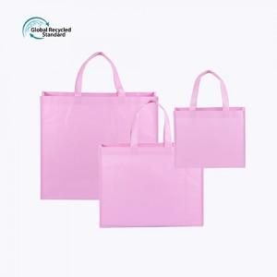

【상세/제작정보】 | <p><span style="font-size: 14pt;">※ 밑판(지지대) 추가시 개당 250원(VAT별도) 발생 됩니다.</span></p><p><span style="font-size: 14pt;">&nbsp;</span></p><p><span style="font-size: 14pt;">※ 기본수량 미만 발주 진행시 별도 문의 바랍니다.</span></p><p><span style="font-size: 14pt;">※ 운임비 별도 발생 됩니다.</span>&nbsp;</p>

【인쇄/포장옵션】 | 실크, 풀칼라 / OPP(비닐)

【공급단가】 | 수량 | 100~ | 500~ | 1,000~ | 3,000~ | 10,000~
*VAT별도 | 소 | 1,430원 | 1,340원 | 1,300원 | 1,280원 | 1,240원
 | 중 | 1,630원 | 1,520원 | 1,480원 | 1,450원 | 1,400원
 | 대 | 1,760원 | 1,640원 | 1,600원 | 1,570원 | 1,520원

【상품 URL】 | https://www.synergygift.co.kr:443/src/goods_detail.php?gdno=41462

